送货单
上 海 瑞 颢 发 货 清 单
（RecallPackaging Delivery List）
 |  | Shipping Date 发货日期: |  | 2026-01-28 |  | 东明制衣厂 东莞市虎门镇南栅第五工业区捷南路849号，联系人，王慧玲，13424764550
 |  | 快递单号: |  | SF 1566808742601
ORDER NR | Item Code | ARTICLE | Colour | Size | Order Qty | Back-up Qty | Total Qty | Carton #/Total | Net Weight (kg) | Gross Weight (kg) | REMARK
订单号 | 产品规格 | 款号 | 颜色 | 号型 | 订单数 | 备品 | 总实发数 | 总箱数\箱号 | 净重（公斤) | 毛重（公斤) | 单号
P26016094// S26012430 | 27*37 | HEMA尺码彩色贴纸 |  | S | 382 | 4 | 386 | 26*26*15 1-1 | 2 | 2.3
 | 27*37 | HEMA尺码彩色贴纸 |  | M | 782 | 8 | 790
 | 27*37 | HEMA尺码彩色贴纸 |  | L | 776 | 8 | 784
 | 27*37 | HEMA尺码彩色贴纸 |  | XL | 516 | 5 | 521
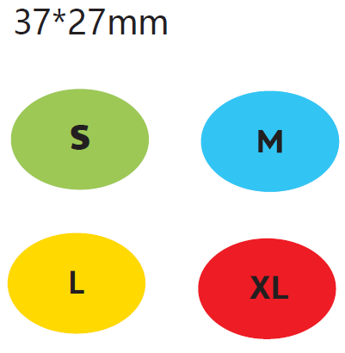
 |  |  |  |  | 2456

